表紙
 |  |  |  |  |  |  |  |  | ページ
詳細仕様タイトル |  | 文書番号 |  |  | 版数 | 作成日 |  | 承認 | 作成（所属・氏名）
表紙 |  |  |  |  | 初版 | 2011-11-15 |  |  | 紳軟グループ 段
システム名称 | OPF名 | 業務名 |  |  | 登録番号 |  | 参照番号 | C/S区分 | 言語 | 処理周期
FG-JITS（FFNC） | UF0570 | マニュアル出庫実績入力(FFNC) |  |  |  |  |  | ｻｰﾊﾞｻｲﾄﾞ | JAVA

UF0570 マニュアル出庫実績入力(FFNC)
（詳細設計書）

 |  | ＜目次＞

 |  |  | 1 | 処理概要

 |  |  | 2 | ファイル・テーブル一覧

 |  |  | 3 | 画面レイアウト

 |  |  | 4 | 画面項目仕様

 |  |  | 5 | 処理詳細仕様

 |  |  | 6 | エラー出力仕様

 |  |  | 7 | 補足説明

 |  |  | 8 | 仕様変更

1.処理概要
 |  |  |  |  |  |  |  |  | ページ
詳細仕様タイトル |  |  |  | 文書番号 | 版数 | 作成日 |  | 承認 | 作成（所属・氏名）
処理概要 |  |  |  |  | 初版 | 2011-11-15 |  |  | 紳軟グループ 段
システム名称 |  |  | OPF名 | 業務名 | 登録番号 |  | 参照番号 | C/S区分 | 言語 | 処理周期
FG-JITS（FFNC） |  |  | UF0570 | マニュアル出庫実績入力(FFNC) |  |  |  | ｻｰﾊﾞｻｲﾄﾞ | JAVA

フローチャート: |  |  |  |  |  |  |  | 概要： ・出庫処理区分がマニュアル出庫となる出庫指示を対象に、出庫の実績を登録する。 ・"製造要求数量"を編集してCVSファイルを出力する

FG-JITSメニュー

1
6
マニュアル出庫実績入力(FFNC)画面
UF0570010.jsp
[閉じる]ボタンを押すと

2
[読込]ボタンを押すと
7
[マニュアル出庫品目一覧]からデータを取得
UF0570010Control.java
3
8

4
9
マニュアル出庫実績入力(FFNC)画面
UF0570010.jsp
[閉じる]ボタンを押すと
5
[CSV出力]ボタンを押すと
[一括実績登録]ボタンを押すと
11
[製造要求数量更新]ボタンを押すと
 |  |  |  |  |  |  |  | 備考：
10
[パレット情報]からデータを取得
UF0570010Control.java
[パレット情報]からデータを取得
UF0570010Control.java
CSV
12

凡例：
メニュー
ロジック
画面
DB
帳票・CSV
マニュアル出庫実績入力(FFNC)画面
UF0570010.jsp
[閉じる]ボタンを押すと
 |  | ヘッダ文字
 | EXPJ

3.画面レイアウト
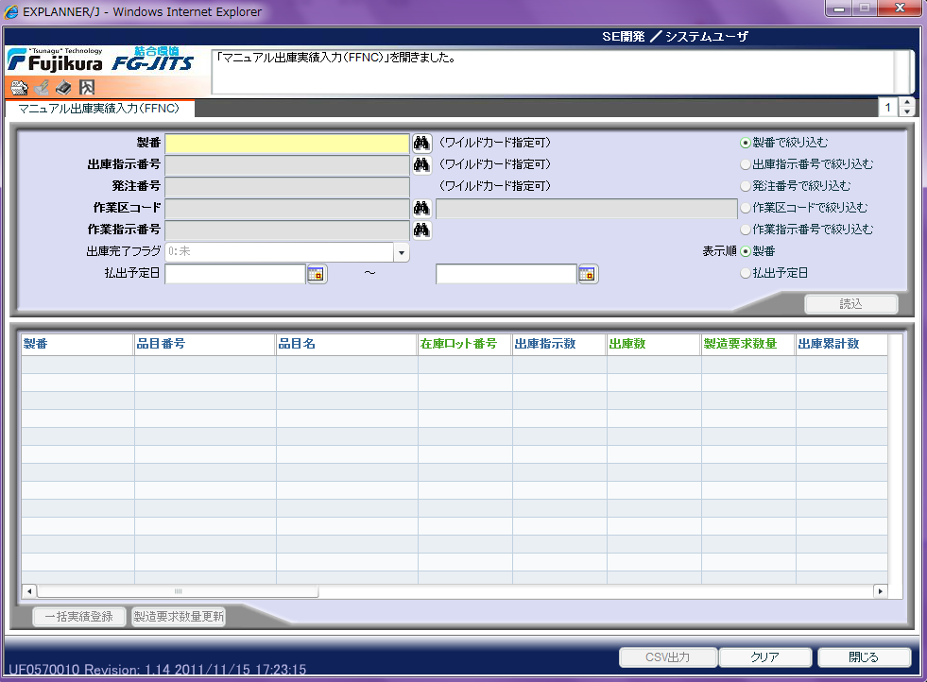
 |  |  |  |  |  |  | ページ
詳細仕様タイトル |  | 文書番号 | 版数 | 作成日 |  | 承認 | 作成（所属・氏名）
画面レイアウト |  |  | 初版 | 2011-11-15 |  |  | 紳軟グループ 段
システム名称 | OPF名 | 業務名 | 登録番号 |  | 参照番号 | C/S区分 | 言語 | 処理周期
FG-JITS（FFNC） | UF0570 | マニュアル出庫実績入力(FFNC) |  |  |  | ｻｰﾊﾞｻｲﾄﾞ | JAVA

